調查目的與收件資訊
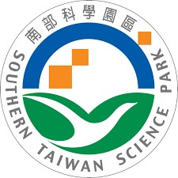 | 南部科學園區管理局 115年度南科園區廠商 節水節能輔導委辦計畫 | 【800 kW以上用戶】 能源使用現況調查問卷
壹、問卷調查目的
國家科學及技術委員會南部科學園區管理局，為推動國內製造業走向高質化及低碳化發展，提升能源使用效率，115年度特委託國立成功大學執行「南部科學園區廠商節水節能輔導計畫」。本計畫針對園區廠商之節能措施與用電現況進行調查，特設計本問卷。 本問卷內容僅供南部科學園區管理局未來推動相關業務之依據，資訊絕不外流，敬請 貴廠撥冗協助填寫。
貳、問卷調查內容
(一)人員與工廠基本資料
(二)用電資本資料
(三)廠房用電設備現況
(四)800 kW以上用戶，敬請檢附能源局申報資料。
參、問卷回收方式
敬請 撥冗填寫115年度南科園區用電調查問卷後，於2026年7月31日前以E-mail方式回覆，以利後續資料處理及輔導工作推動。
肆、問卷諮詢及收件窗口
諮詢及收件窗口：黃緯程 博士 E-mail信箱(1)：grissomh8423@gmail.com E-mail信箱(2)：z10003034@ncku.edu.tw

